Boost Converter
 |  |  |  | ניסוי 26- אלקטרוניקת הספק- חלק 1
 |  |  |  | כריסטיאן | שוקור | 208157826
 |  |  |  | קורל | רובן | 205560311

 | נתונים
 | קבועים | ערך | יחידות
 | VDD | 12 | [V]
 | P_out | 12.5 | [Watt]
 | R_out | 10 | [Ohm]
 | D_on | 0.5
 | Miu | 0.9
 | delta IL(ripple) | 0.1 *IL | [A]
 | l_g | 270u | [m]
 | Ac | 0.132m | [m^2]

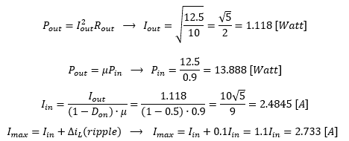
0 | חישובים | ערך
 | P_in | 13.888888889 | [Watt]
 | I_out | 1.1180339887 | [A]
 | I_in | 2.4845 | [A]
 | I_in_max | 2.733 | [A]

1 | למדוד את תדר המעגל

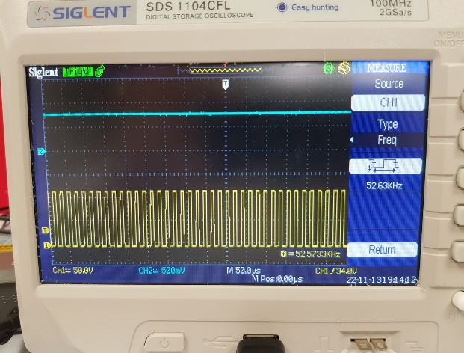
 | תדר המעגל המתקבל הינו: | 52.63 [KHz]

2 | לשרטט גרף של TP5 כתלות ב- TP4
 | גרף יחס D_on כפונקציה של המתח
 |  |  |  | מתח TP4 | מחזור פעולה TP5
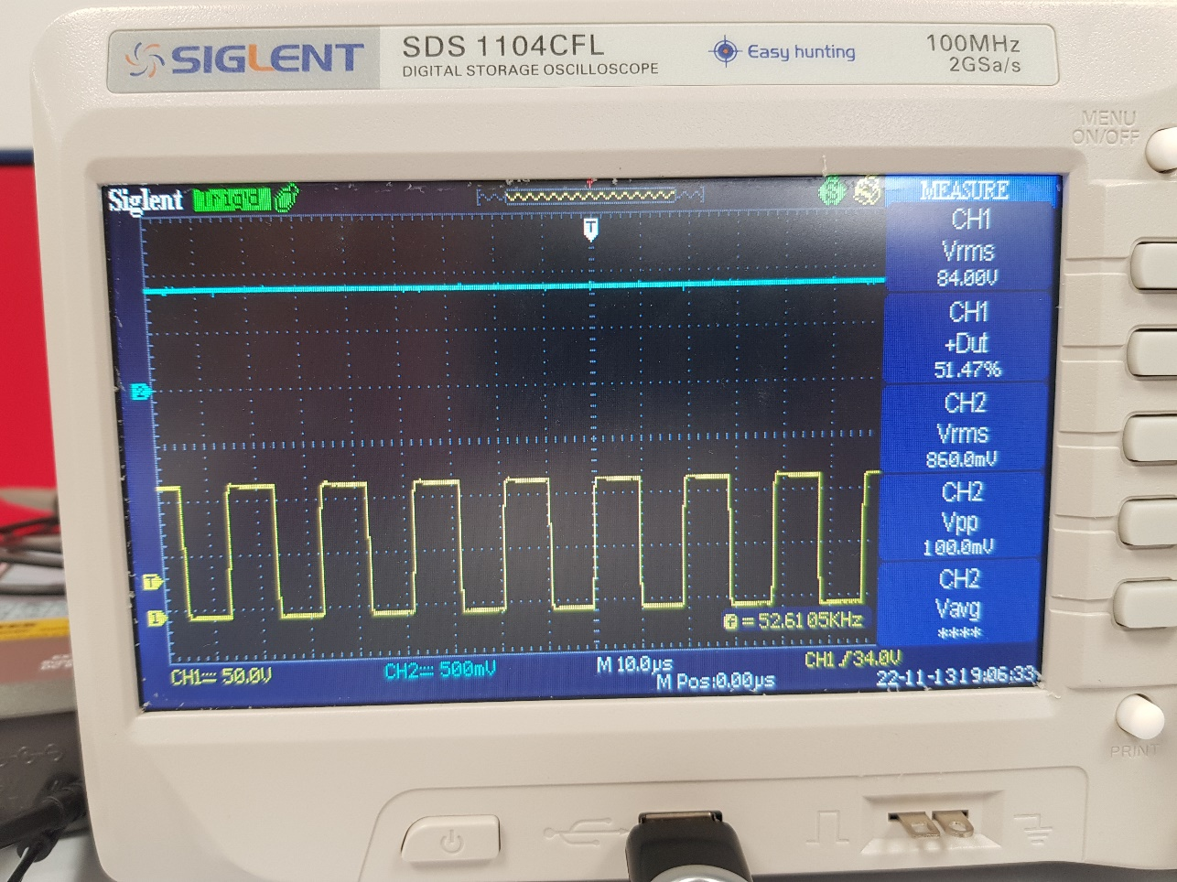
 |  |  |  | 3.6 | 16.19
 |  |  |  | 4 | 18.09
 |  |  |  | 4.4 | 19.77
 |  |  |  | 5 | 21.89
 |  |  |  | 5.4 | 24.63
 |  |  |  | 5.8 | 27.16
 |  |  |  | 6.2 | 30.11
 |  |  |  | 6.6 | 33.05
 |  |  |  | 7 | 36.21
 |  |  |  | 7.4 | 39.37
 |  |  |  | 7.8 | 42.74
 |  |  |  | 8.2 | 46.74
 |  |  |  | 8.6 | 51.47

 |  |  |  |  |  |  | duty_cycle chanel1= Tp5
 |  |  |  |  |  |  | voltage chanel2=Tp4

3 | חישוב השראות ומספר ליפופים של הסליל

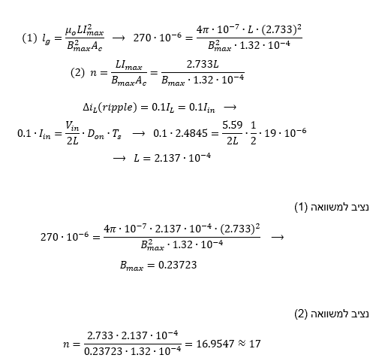

 | השתמשנו בנוסחה
 | delta IL(ripple)=0.1IL=0.1I_in
 | כדי למצוא את ההשראות של הסליל.
 | כאשר את זמן המחזור של המערכת מצאנו לפי
 | Ts=1/Fs
 | ואת תדר המעגל מצאנו בסעיף 1.

 | קיבלנו שמספר הליפופים הנדרשים למעגל הוא
 | n=17

4 | בנית הסליל וחיבור למעגל

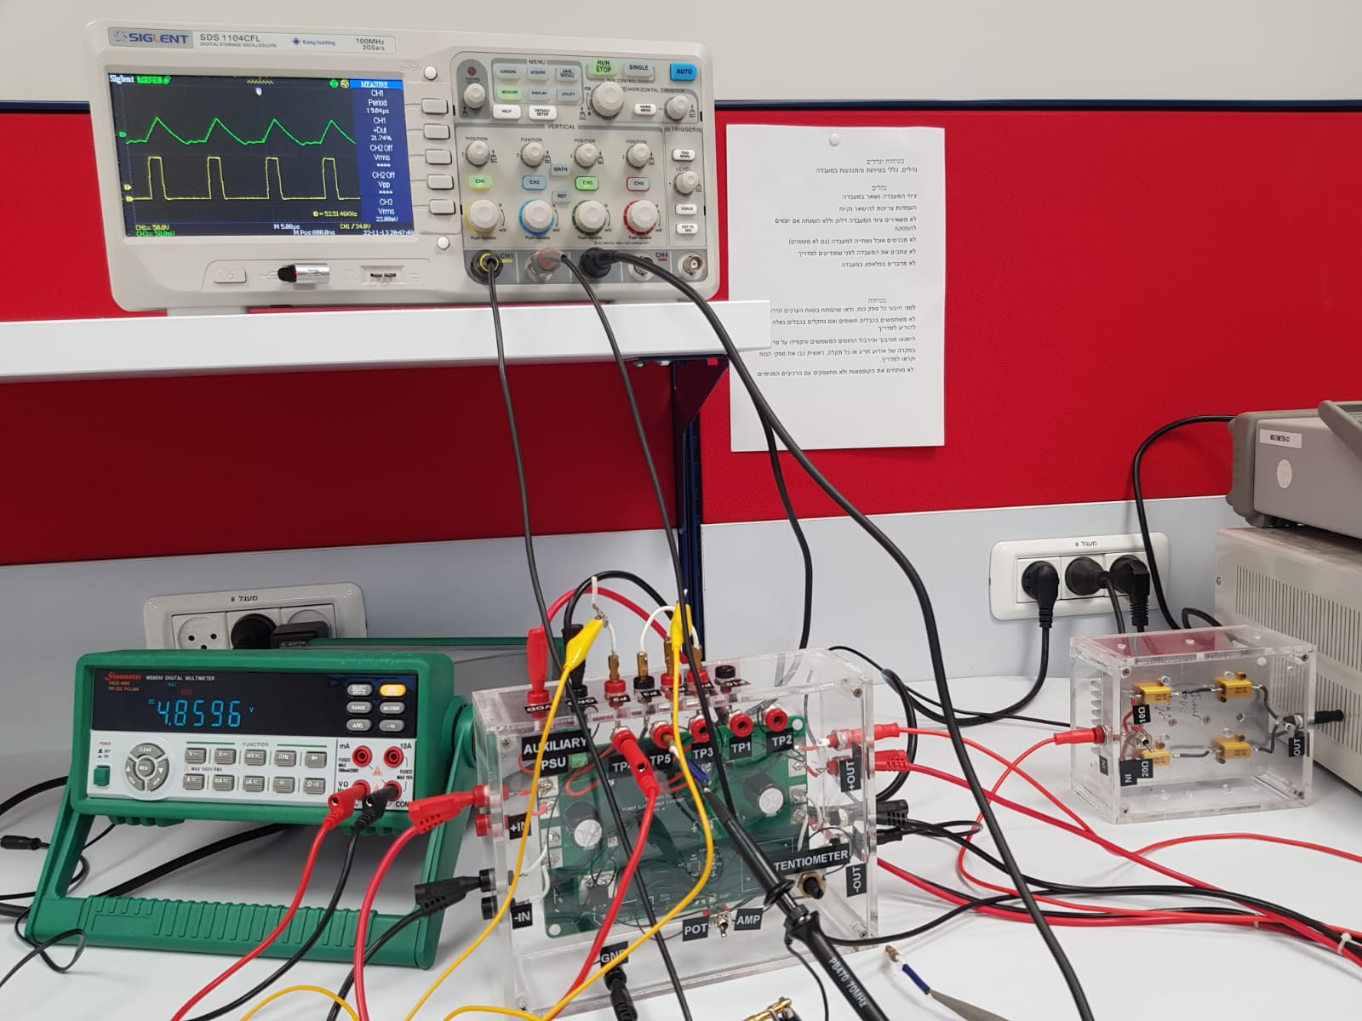
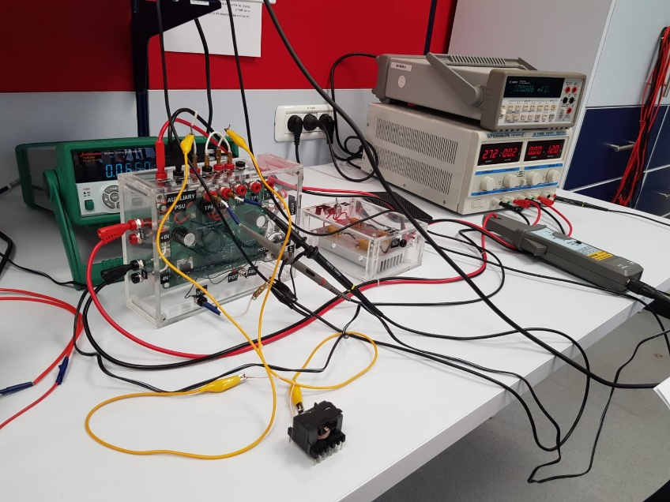

5 | גרף זרם הסליל כתלות במתח הפוטנסיומטר

הזרם הממוצע של הסליל כפונקציה של מתח הפוטנסיומטר
 | V_in= 8 [V] |  | מתח פוטנסיומטר | מתח דגימה | זרם IL ממוצע RMS
 | R_out= 10 [Ohm] |  | 3.7 | 0.01 | 0.2
 |  |  | 4.3 | 0.0128 | 0.256
 |  |  | 5 | 0.0152 | 0.304
 |  |  | 5.6 | 0.0192 | 0.384
 |  |  | 6.2 | 0.0232 | 0.464
 |  |  | 6.8 | 0.0288 | 0.576
 |  |  | 7.4 | 0.036 | 0.72
 |  |  | 8 | 0.0488 | 0.976
 |  |  | 8.6 | 0.0648 | 1.296

6 | הגעה למצב DCM

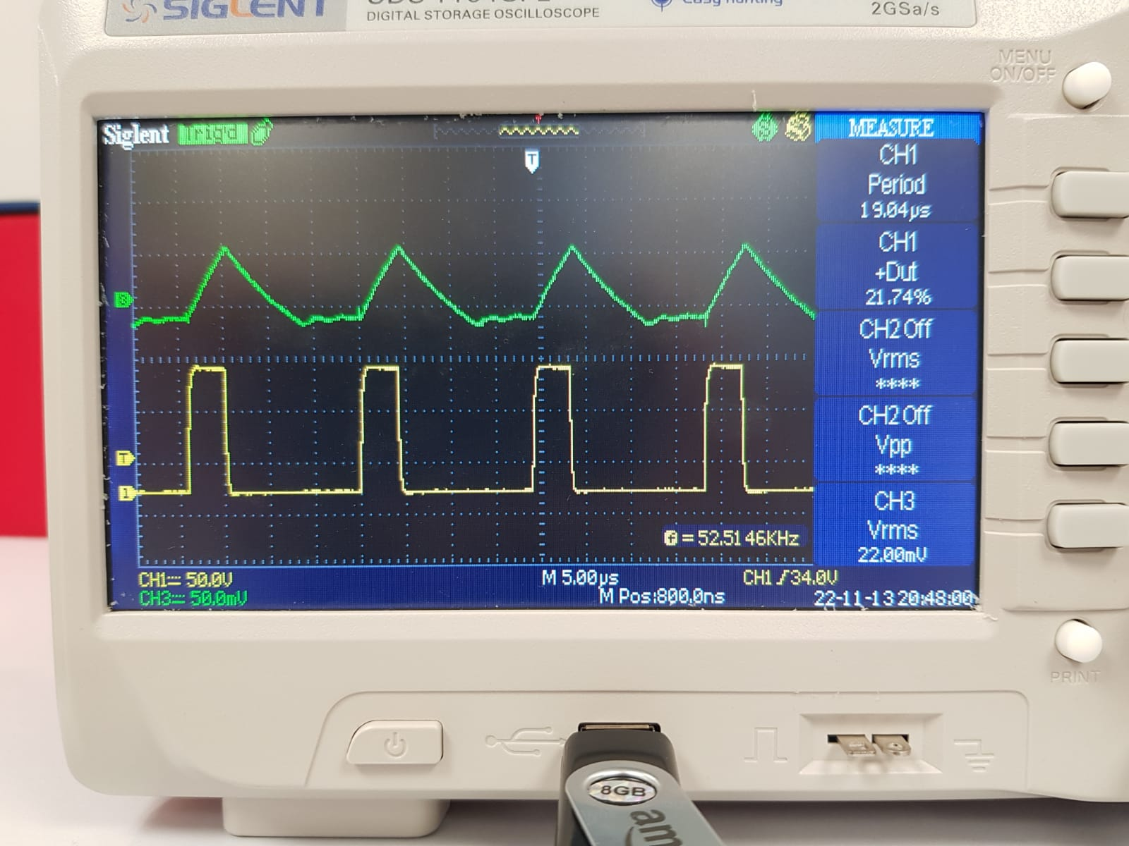
 | V_in= 3 [V]
 | R_out= 20 [V]
 | V_out= 4.35 [V]
 | D_on= 21.7%
 | V_POT= 4.86 [V]

 | בדקנו כמה פרמטרים שיכולים להביא את המעגל להיות במצב DCM (קיטעון)
 | בתחילה שינינו את מתח הכניסה V_in של המעגל אך ראינו שהזרם על הסליל לא מתאפס.
 | לאחר מכן שינינו את התנגדות המוצא R_out ל- 20 אך גם גורם זה לא גרם להתאפסות
 | לבסוף שינינו את מספר הליפופים ל- n=4 וראינו כי הזרם מתאפס כאשר אנחנו משנים את מתח הפוטנסיומטר.

6 | מקורות ההפסדים והנצילות

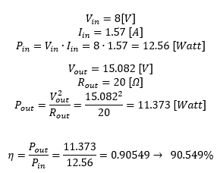
 | V_in= 8 [V] | נחשב כמה הפסדים יש לנו במעגל
 | R_out= 20 [V]
 | V_out= 15 [V]
 | D_on= 50%
 | I_un = 1.56 [A]
 | I_out = V_out / R_out=15/20= 0.75 [A]
 | P_in = 12.56 [Watt]
 | P_out = 11.373 [Watt]
 | Effeciency = 0.905
 | RL = 210 [Ohm]

 | v_diode=0.7 [V]
 | I_diode = I_out = 0.75 [A]
 | P_diode=0.75*0.7=0.527 [Watt]

 | P_L=I_IN^2*RL=0.69 [Watt] | קיבלנו שיש הפסדים של 9.451%
 | V_trans=0.02 [V]
 | I_trans=I_IN-I_OUT=0.8159 [A] | המקורות שגורמים להפסדים הם: סליל, דיודה וטרנזיסטור
 | P_trans=0.016 [Watt] | נבדוק כמה הספק כל אחד מהם צורך

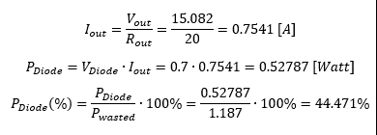
 | diode = 42% | דיודה:
 | inductor = 57%
 | transistor = 1%

 |  | סליל:

 |  | טרנזיסטור:

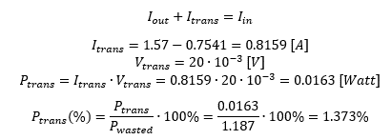

 |  | ניתן לראות כי ההספק מתבזבז ברובו על הסליל והדיודה ואילו ההספק שמתבזבז על הטרנזיסטור זניח ביחס אליהם.

FlyBack Converter
 |  |  |  | ניסוי 26- אלקטרוניקת הספק- חלק 2
 |  |  |  | כריסטיאן | שוקור | 208157826
 |  |  |  | קורל | רובן | 205560311

 | נתונים
 | קבועים | ערך | יחידות
 | V_in | 6.8641 | [V]
 | V_out | 4.5 | [V]
 | V_D | 0.7 | [V]
 | R_out | 10 | [Ohm]
 | Miu | 0.8
 | delta IL(ripple) | 0.4 *IL | [A]
 | l_g | 270u | [m]
 | Ac | 13.2m | [m^2]

0 | משוב- הגבלת מתח
 | ראינו שכאשר אנחנו משנים את התנגדות המוצא מ- 10 ל- 20 מתח המוצא משתנה לרגע ואז שוב מתייצב על 5 [V] כלומר מתח המוצא מוגבל.
 | אופן הפעולה של המשוב:
 | מתח המוצא מועבר למגבר השגיאה.
 | מגבר השגיאה עושה השוואה בין הסיגנל המדוד לבין סיגנל הייחוס ולפי זה קובע את מתח המוצא.
 | המוצא של מגבר השגיאה מזין את המעגל המייצר גלים (מתנד רוחב סרט) אשר קובע מה רוחב הסיגנל בהתאם לאות שהוא מקקבל ומעביר את הסיגנל שהוא מייצר למעגל דוחף שערים.
 | מעגל דוחף השערים מגביר את האות לערך מתאים המאפשר שליטה על הטרנזיסטור.

 | כלומר אם הסיגנל יותר גבוה מערך הייחוס אנו נרצה להנחיתו ואם יותר נמוך אנו נרצה להגבירו וזה מתבצע על ידי שליטה על המיתוגים.
 | מגבר השרת שולט ב- duty cycle על מנת לקבל מתח רצוי במוצא. הממיר נשלט על ידי מנגנון בקרת זרם.

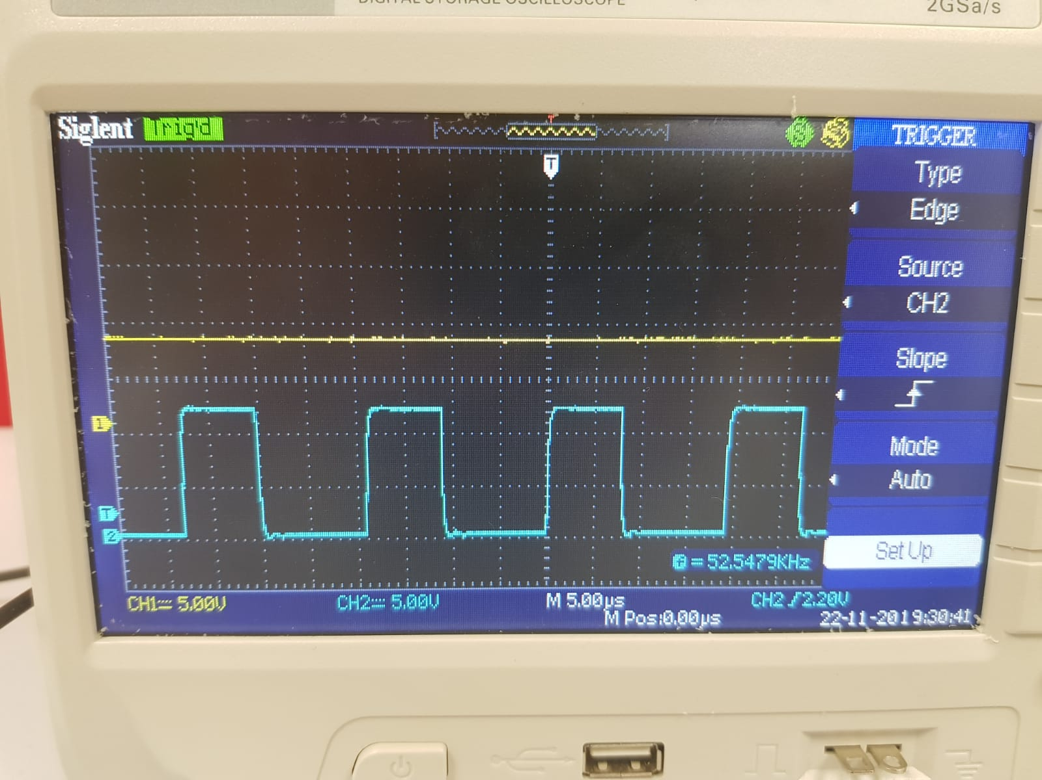
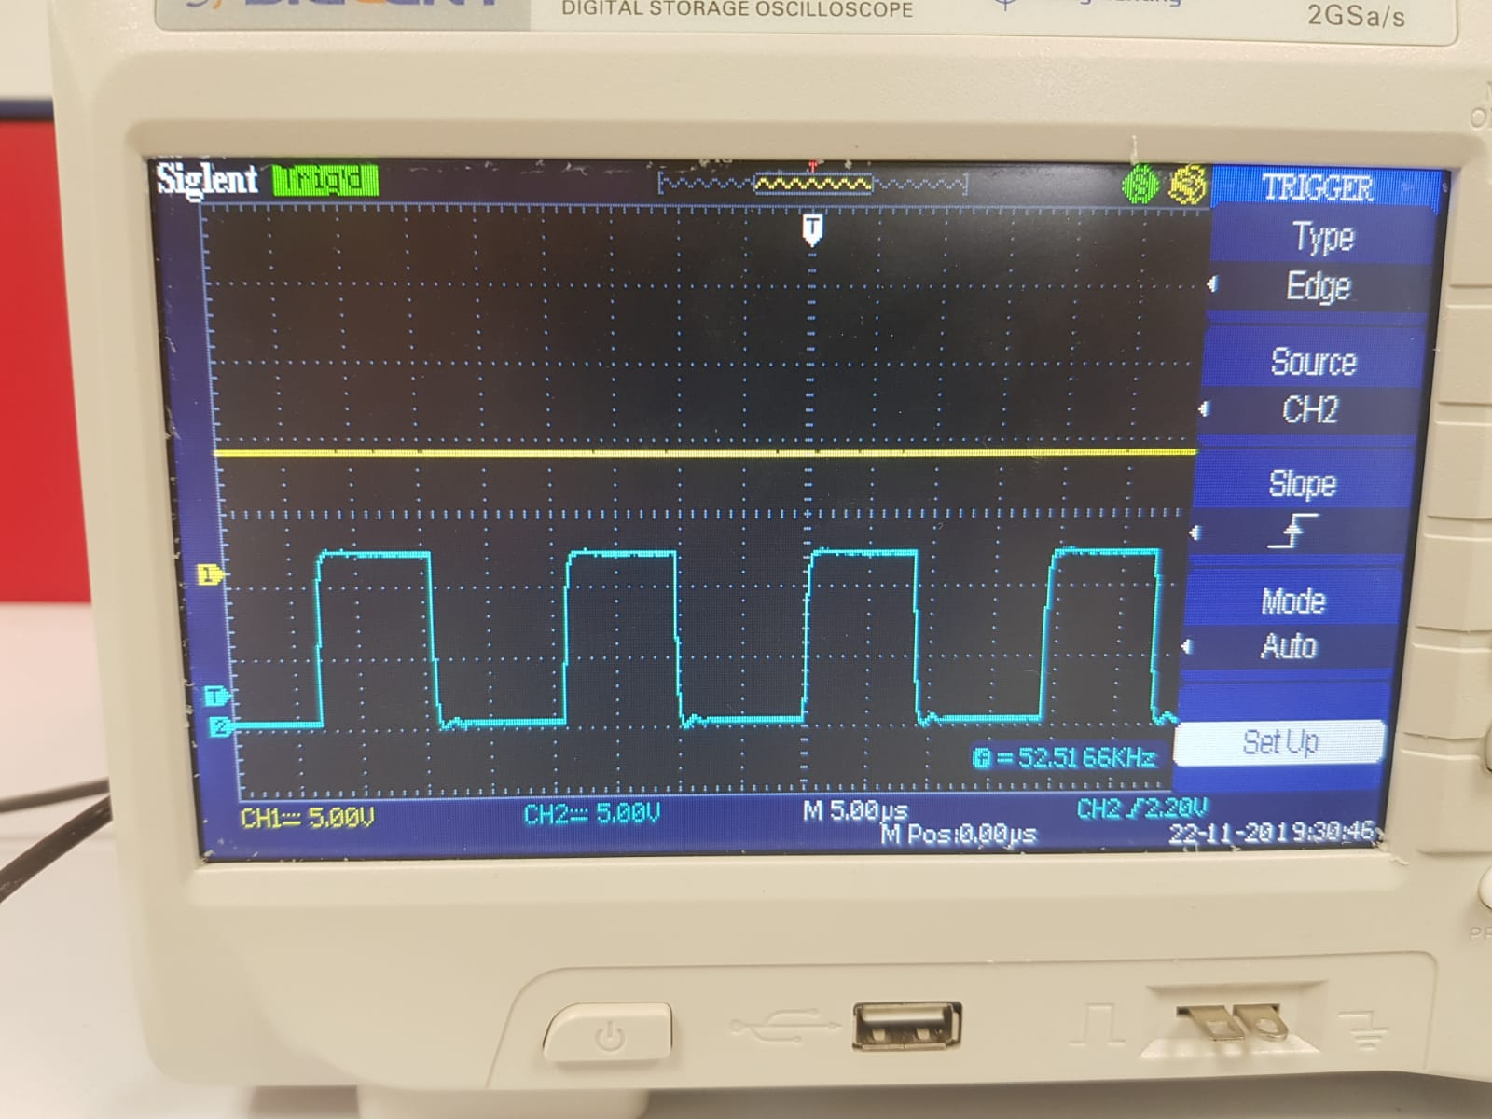

 | עבור נגד 20 |  |  |  | עבור נגד 10

 | ניתן לראות כי ה- duty cycle משתנה כתוצאה משינוי של התנגדות המוצא ושינוי זה נגרם כתוצאה מהמשוב.

1 | חישובי השראות ומספר ליפופים של הסלילים

 | נחשב את ההשראות ומספר הליפופים של הסלילים

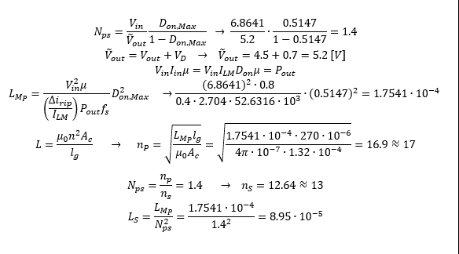

 | קיבלנו כי:
 | n_p=17
 | n_s=13
 | Lp=1.7541E-4 [H]
 | Ls=8.95E-5 [H]

2 | בנית הסלילים וחיבור למעגל

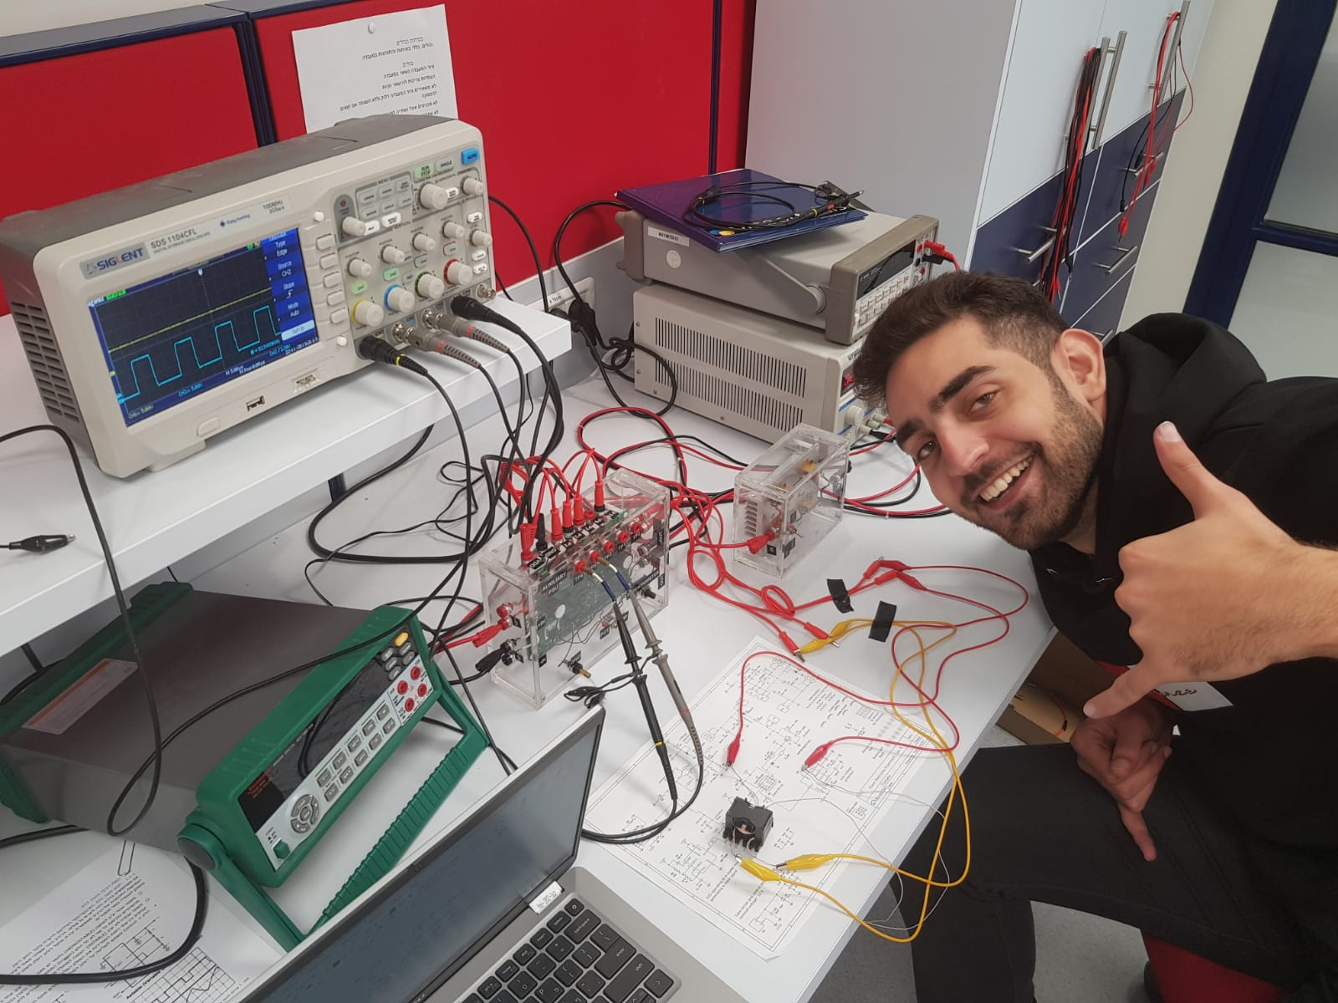
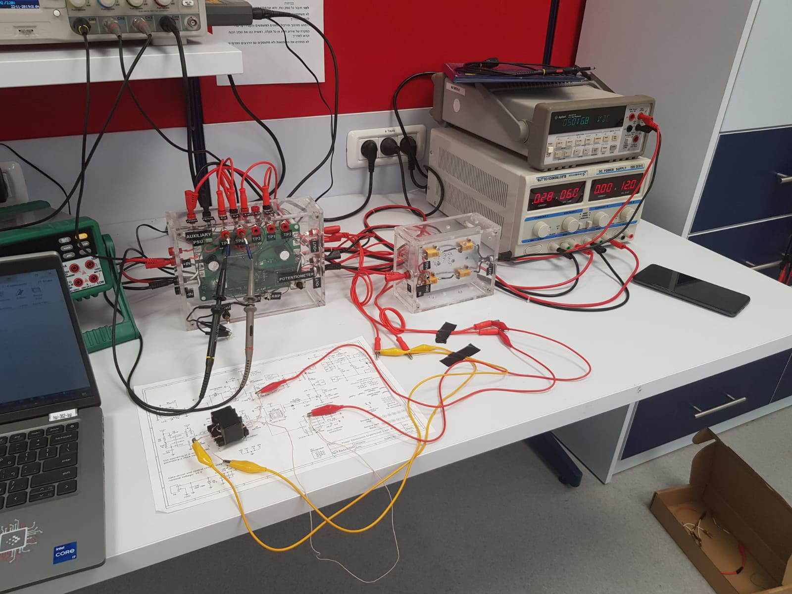

3 | מדידות

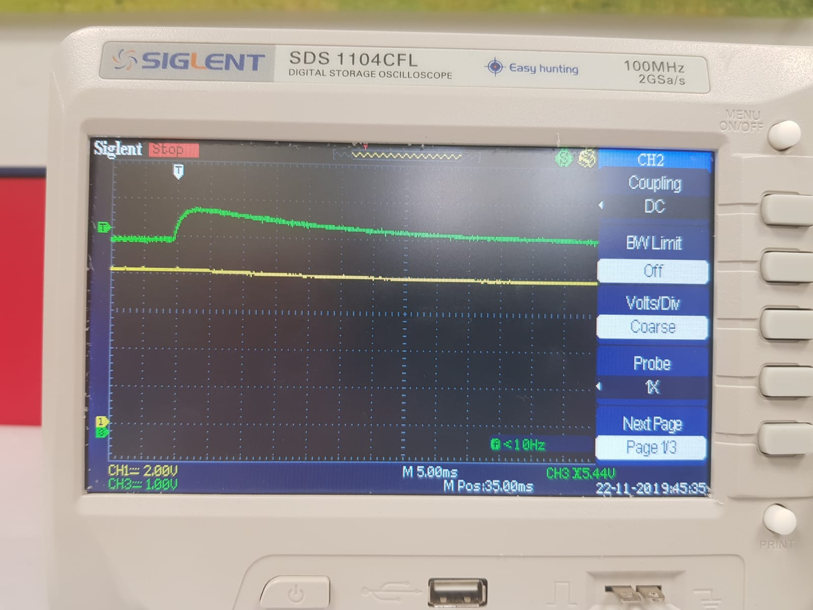

 | ניתן לראות את מתח המוצא מתייצב לערך של 5 וולט וזה קורה בגלל משוב הפיצוי שבמערכת.

4 | הגעה למצב DCM

 | R_out= 20 [V]
 | V_out= 5.01 [V]

 | ראינו כי שינוי של מתח הכניסה יכול להביא את המעגל להיות במצב DCM (קיטעון)
 | ככל שמקטינים את מתח הכניסה מקבלים מצב DCM
 | אנחנו הגענו למצב DCM ראשון עבור [V_in= 5[V

5 | מקורות ההפסדים והנצילות

 | נחשב כמה הפסדים יש לנו במעגל

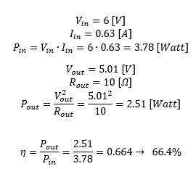

 | קיבלנו שיש הפסדים של 33.6%

 | המקורות שגורמים להפסדים הם: סליל, דיודה וטרנזיסטור
 | נבדוק כמה הספק כל אחד מהם צורך

 | דיודה:

 | שני סלילים:

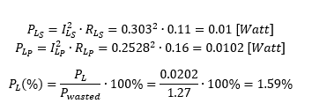

 | טרנזיסטור:

 | ניתן לראות כי ההספק מתבזבז ברובו על הטרנזיסטור ואילו ההספק שמתבזבז על שני הסלילים זניח

6 | Buck Converter

 | נשאלה השאלה האם אפשר לבנות Boost מ- Buck
 | כפי שדנו שבנושא עם המדריך ניתן לבנות Boost מ- Buck אבל נצטרך להוסיף רכיבים חיצוניים לממיר Buck כמו דיודה כדי שיהיה חיבור
 | בכיוון נכון של הדידוה לסליל. אולם רכיב כזה לא יהיה יעיל ונצילותו תהיה נמוכה לכן לא כדאי לבצע זאת.

